상품제안서
헬프맨 맥세이프 멀티 4in1 시계고속무선충전기 (갤럭시/애플워치 호환) | 상품코드: F30239

 |  |  |  |  |  |  | 02-412-0044 | www.easy1.co.kr
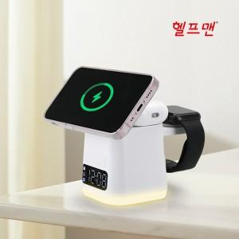

【상세/제작정보】

【인쇄/포장옵션】 | 레이저, 풀칼라 / 시판박스

【공급단가】 | 수량 | 30~ | 50~ | 100~ | 300~ | 500~
*VAT별도 | 단가 | 30,000원 | 29,500원 | 28,750원 | 28,250원 | 27,500원

【상품 URL】 | http://www.easy1.co.kr/src/goods_detail.php?gdno=30239

